INFORMATION
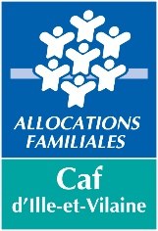 Outil : Suivi de la CTG

L'outil de suivi CTG vous permet de visualiser pluriannuellement l'état d'avancement de vos objectifs permettant de préparer l'évaluation en fin de période contractuelle.
Veuillez créer autant de feuille Suivi "à compléter" qu'il y a d'axes dans votre CTG. Un "axe" peut-être issu d'une thématique (petite enfance, enfance, jeunesse, parentalité etc) ou bien issu d'un enjeu territorial transversal à toutes les thématiques (ex : Développement de l'offre / Meilleure couverture, Accessibilité de l'offre, Qualité et adaptation de l'offre)
Pour définir l'état d'avancement de vos objectifs, les numéros suivants vous permettront de compléter votre outil : 1 : Votre objectif (composé de différentes actions) n'a pas encore été débuté ou est reporté. 2 : Votre objectif est en cours de réalisation. Il nécessite encore un suivi et un accompagnement renforcé 3 : L'objectif est atteint. Les actions sont réalisées et/ou pérennisées.

